Pannello di controllo
14 Sara G | BATTUTA |  | RICEZIONE |  | DIFESA
15 Ilaria

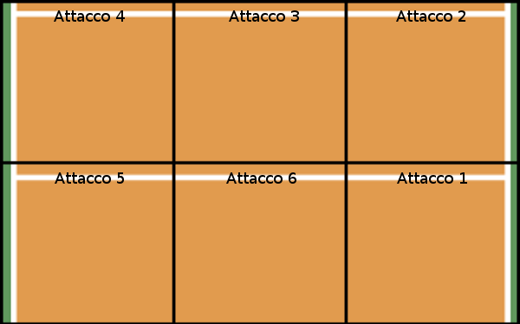
17 Irene
18 Linda
28 Nicole R
16 Elena
9 Bea
25 Nicole S
5 Chiara

2 Sara
13 Sassa

8 Leo | ALTRO |  |  |  | AVVERSARI

Set: | 4 |  | SC Parma | Avversari | Prima azione | Pos avversari

 |  | Set 1 | 25 | 22
Palleggio: | 13 | Set 2 | 23 | 25
(13/14) |  | Set 3 | 16 | 25
 |  | Set 4 | 15 | 25
 |  | Set 5

Ricezione | 0

Rice/Dif
Perfetta: | 0
Positiva: | 1
Negativa: | 0

Alzata: | 0

